Sheet1

 | فقط سلول های آبی رنگ مقدار دهی شوند. مقادرfc و fy را به مگاپاسکال وارد کنید.
تغییر شکل های آنی
تغییر شکل های دراز مدت
تغییر شکل نهایی
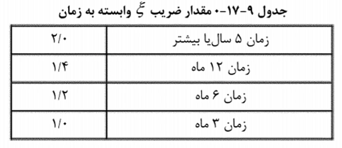

$$∆_{total=}$$
 |  |  |  |  | 30 | 400 | 0.002078 | 6ماه | 1.09 | 0.91
 |  |  |  |  |  |  |  |  |  |  | 1.2
 |  |  |  |  |  |  |  |  |  |  | 0.16
$$∆_{i,L}$$
$∆_{i,D}$+
$${(∆}_{i,D+0.25L}$$
$${−∆}_{i,D})$$
 |  | + | 0.18 | 1.09 |  |  |  |  |  |  | 0.65
 |  |  |  |  |  |  |  |  |  |  | 0.85
 |  |  |  |  |  |  |  |  |  |  | 19.5
 |  |  |  |  |  |  |  |  |  |  | 4.4158804332
 |  |  |  |  |  |  |  |  |  |  | 340
 |  |  |  |  |  |  |  |  |  |  | 0.70654086931

